hoja1
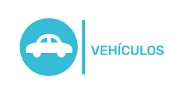
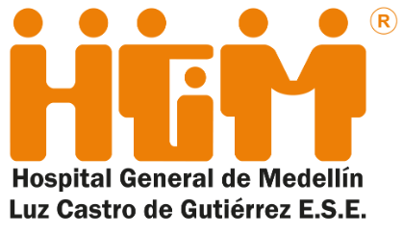 Plan Anual de Adquisiciones | $ -

Objeto | valor | código
01550_servicios de mantenimiento preventivo y correctivo de los vehículos del HGM | $ 50,000,000.00 | 72103102
04260_Suministro de gasolina, diésel y lubricante motor y lubricante para los vehículos Administrativos | $ 40,000,000.00 | 15101506
04290_Suministro de combustible y lubricante para vehículo del banco de sangre | $ 8,699,351.00 | 15101506
05310_Mantenimiento preventivo y correctivo grúas traslado pacientes | $ 6,282,233.00 | 85161502

